상품제안서
지그재그극세사 클러치A쿠션담요 | 상품코드: F22554

 |  |  |  |  |  |  | 02-412-0044 | www.easy1.co.kr
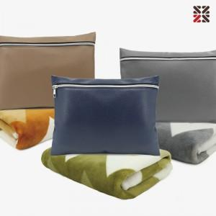

【상세/제작정보】 | 극세사 소재로 촉감이 부드럽고 보온성이 뛰어나 포근하고 따뜻합니다

【인쇄/포장옵션】 | 실크 / 개별 부직포 더스트백

【공급단가】 | 수량 | 200~ | 500~ | 1,000~ | 3,000~ | 5,000~
*VAT별도 | 단가 | 9,800원 | 9,450원 | 9,100원 | 8,750원 | 8,400원

【상품 URL】 | http://www.easy1.co.kr/src/goods_detail.php?gdno=22554

